圖表索引
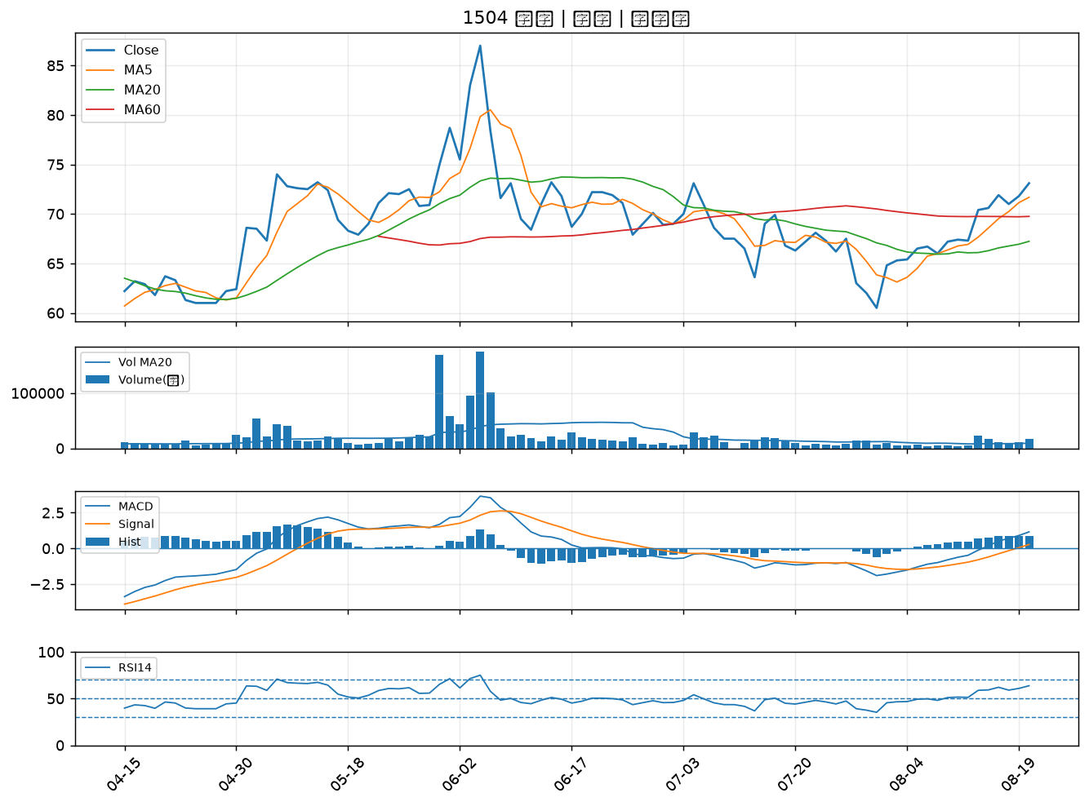
股票代號 | 股票名稱 | 市場 | 買進觀察分級 | 主力突破分數 | 圖表路徑
1808 | 潤隆 | 上市 | A級 | 7 | output/charts/20260820/1808_潤隆.png
4114 | 健喬 | 上櫃 | A級 | 6 | output/charts/20260820/4114_健喬.png
2637 | 慧洋-KY | 上市 | A級 | 4 | output/charts/20260820/2637_慧洋-KY.png
2606 | 裕民 | 上市 | A級 | 3 | output/charts/20260820/2606_裕民.png
3229 | 晟鈦 | 上市 | A級 | 3 | output/charts/20260820/3229_晟鈦.png
2852 | 第一保 | 上市 | B級 | 7 | output/charts/20260820/2852_第一保.png
1402 | 遠東新 | 上市 | B級 | 6 | output/charts/20260820/1402_遠東新.png
1102 | 亞泥 | 上市 | B級 | 6 | output/charts/20260820/1102_亞泥.png
2204 | 中華 | 上市 | B級 | 6 | output/charts/20260820/2204_中華.png
2609 | 陽明 | 上市 | B級 | 5 | output/charts/20260820/2609_陽明.png
2486 | 一詮 | 上市 | B級 | 5 | output/charts/20260820/2486_一詮.png
6125 | 廣運 | 上櫃 | B級 | 5 | output/charts/20260820/6125_廣運.png
2611 | 志信 | 上市 | B級 | 5 | output/charts/20260820/2611_志信.png
3167 | 大量 | 上市 | B級 | 4 | output/charts/20260820/3167_大量.png
2428 | 興勤 | 上市 | B級 | 4 | output/charts/20260820/2428_興勤.png
5009 | 榮剛 | 上櫃 | B級 | 4 | output/charts/20260820/5009_榮剛.png
8103 | 瀚荃 | 上市 | B級 | 4 | output/charts/20260820/8103_瀚荃.png
2201 | 裕隆 | 上市 | B級 | 4 | output/charts/20260820/2201_裕隆.png
4167 | 松瑞藥 | 上櫃 | B級 | 4 | output/charts/20260820/4167_松瑞藥.png
2603 | 長榮 | 上市 | B級 | 3 | output/charts/20260820/2603_長榮.png
1216 | 統一 | 上市 | B級 | 3 | output/charts/20260820/1216_統一.png
3441 | 聯一光 | 上櫃 | B級 | 3 | output/charts/20260820/3441_聯一光.png
1904 | 正隆 | 上市 | B級 | 3 | output/charts/20260820/1904_正隆.png
2913 | 農林 | 上市 | B級 | 3 | output/charts/20260820/2913_農林.png
5607 | 遠雄港 | 上市 | B級 | 3 | output/charts/20260820/5607_遠雄港.png
5608 | 四維航 | 上市 | B級 | 3 | output/charts/20260820/5608_四維航.png
2617 | 台航 | 上市 | B級 | 3 | output/charts/20260820/2617_台航.png
1802 | 台玻 | 上市 | B級 | 2 | output/charts/20260820/1802_台玻.png
6173 | 信昌電 | 上櫃 | B級 | 2 | output/charts/20260820/6173_信昌電.png
1504 | 東元 | 上市 | B級 | 2 | output/charts/20260820/1504_東元.png

1808 潤隆｜A級
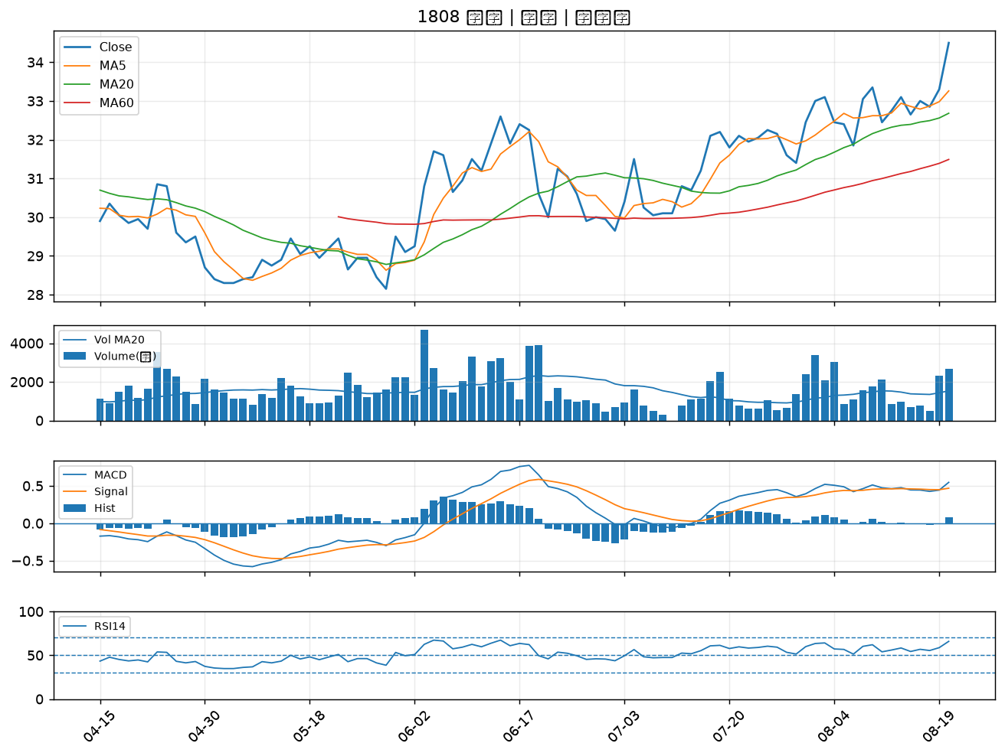

4114 健喬｜A級
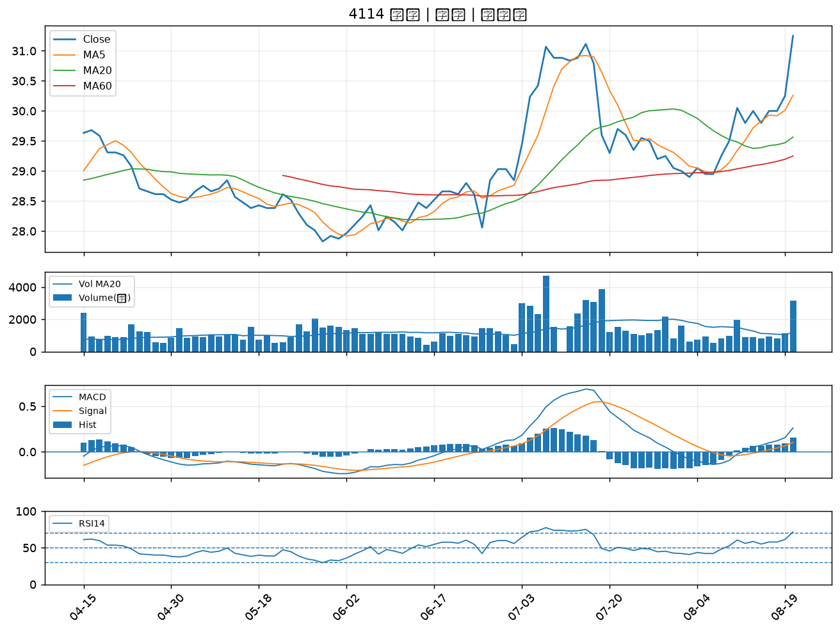

2637 慧洋-KY｜A級
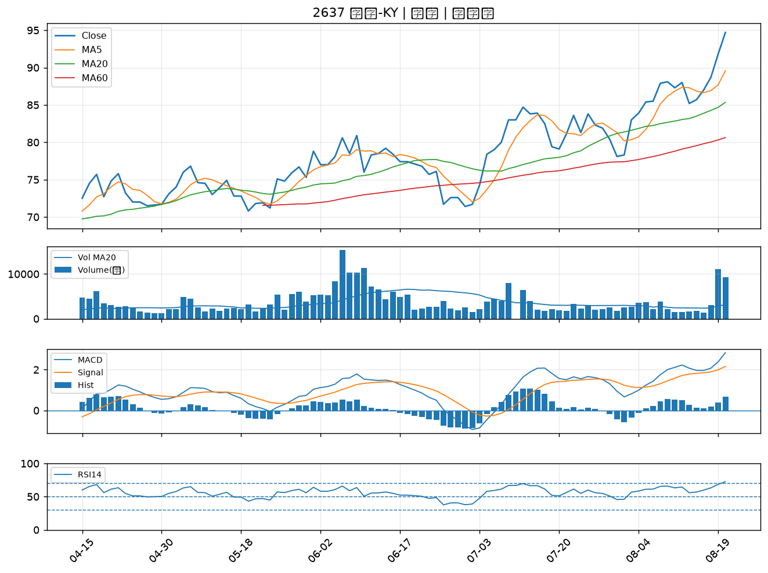

2606 裕民｜A級
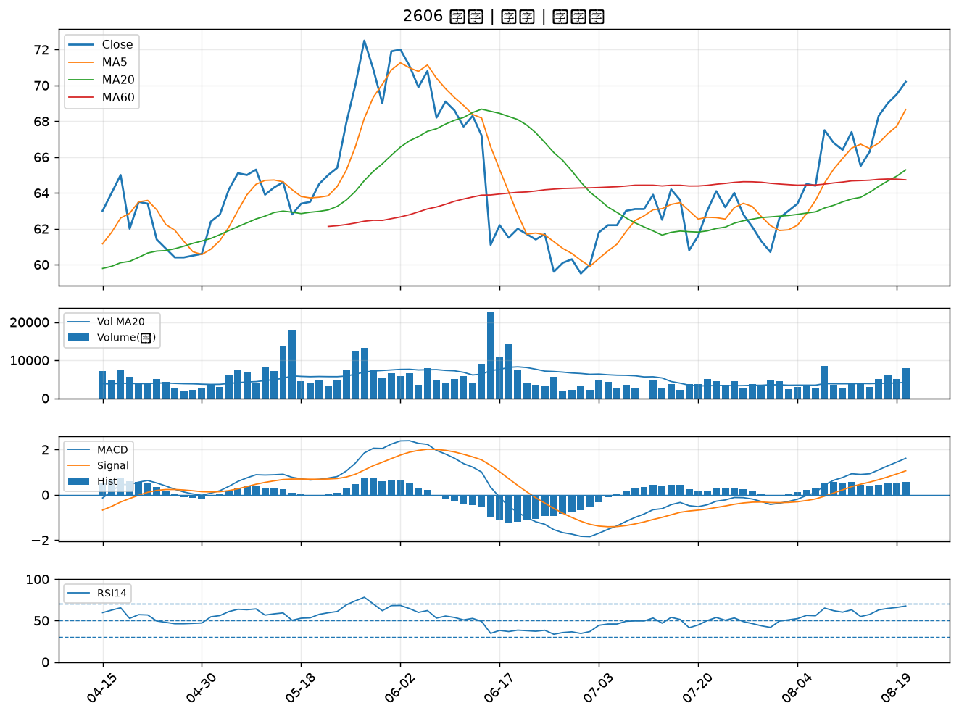

3229 晟鈦｜A級
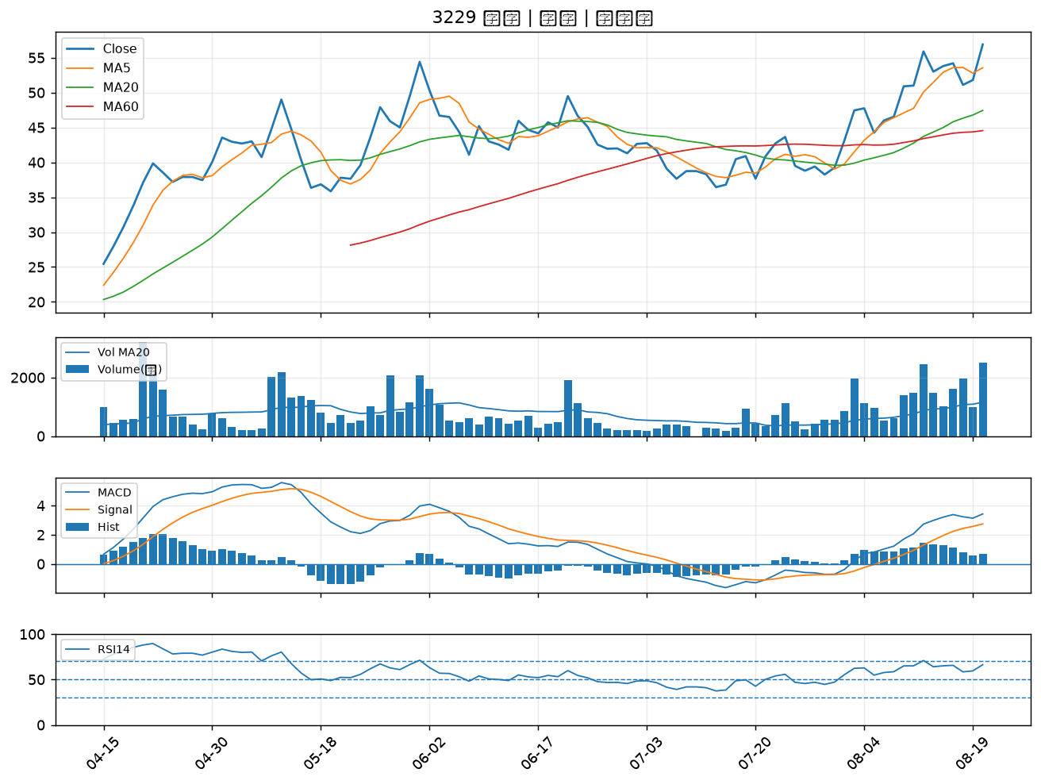

2852 第一保｜B級
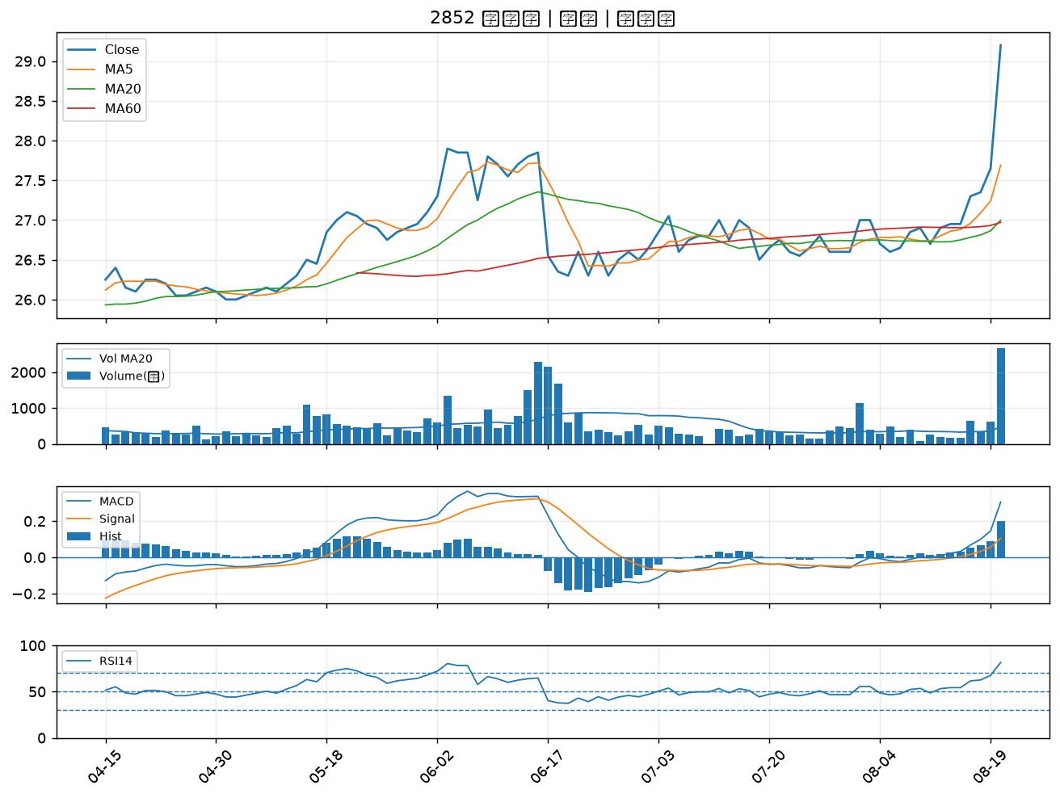

1402 遠東新｜B級
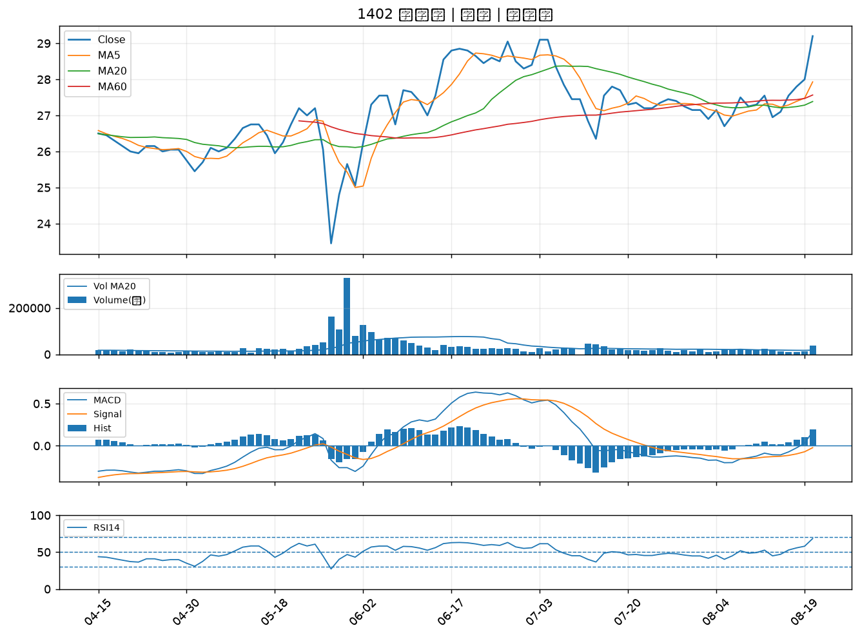

1102 亞泥｜B級
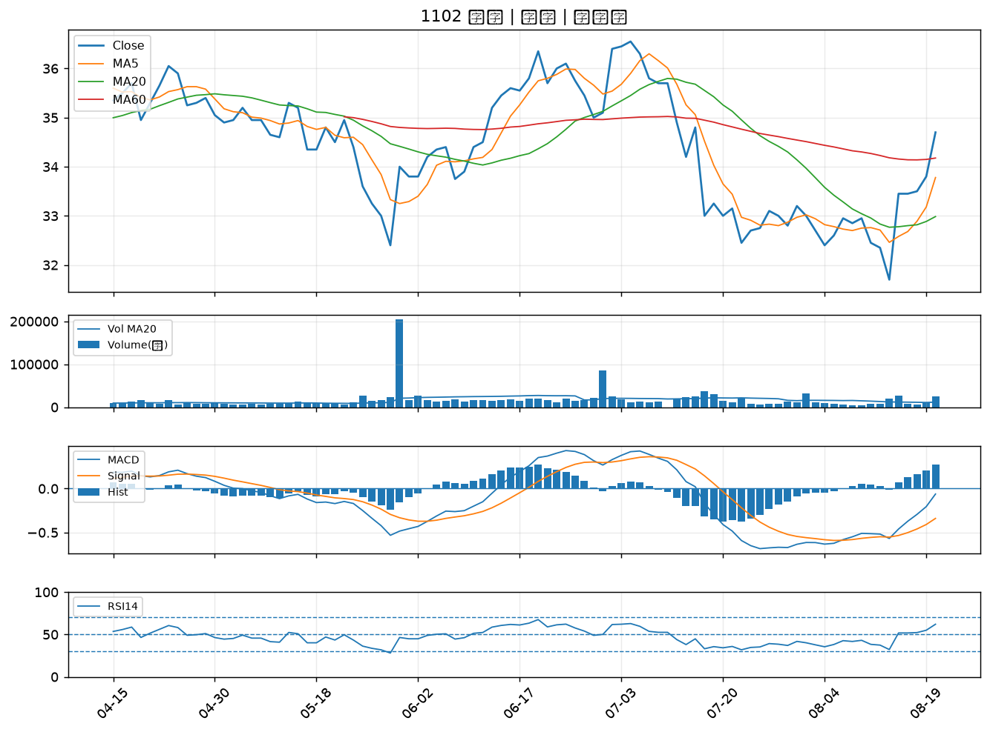

2204 中華｜B級
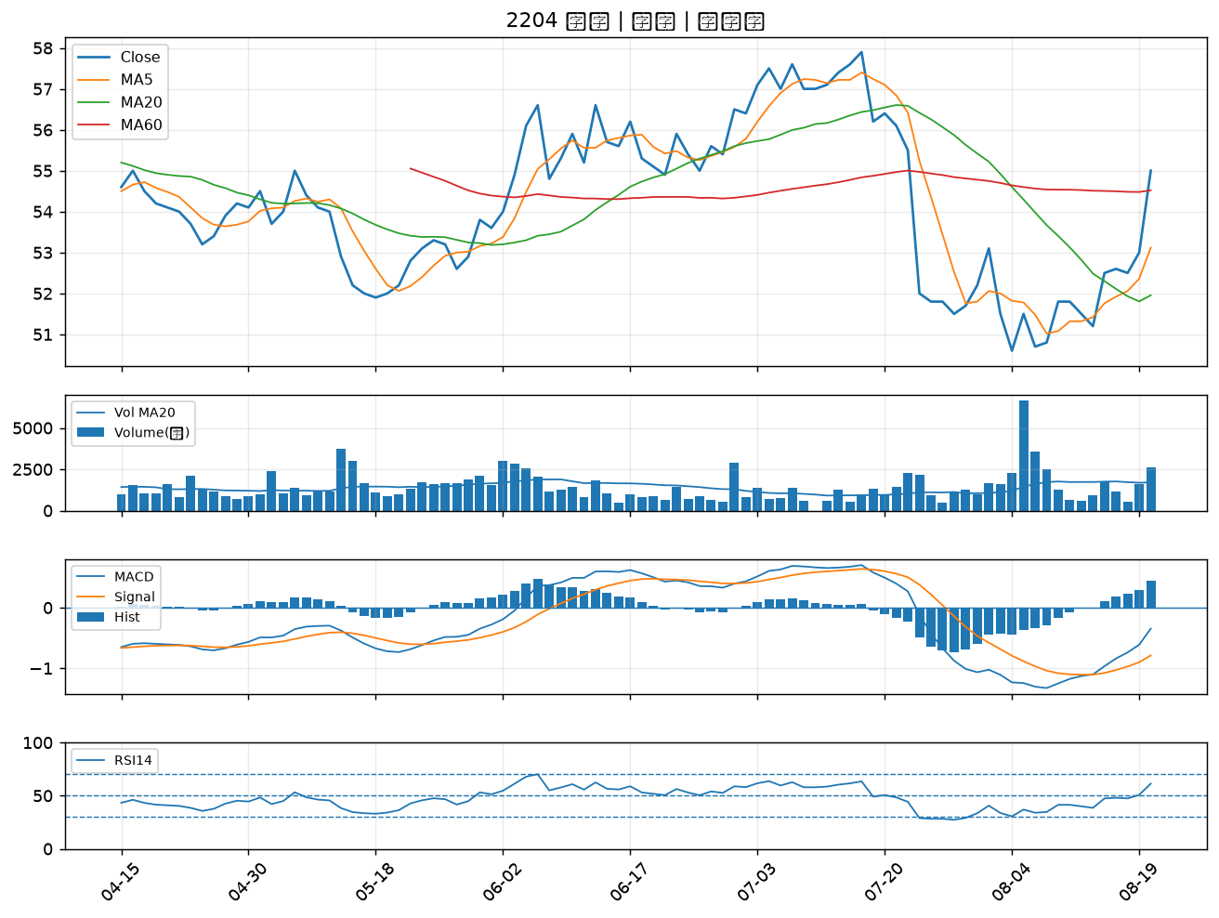

2609 陽明｜B級
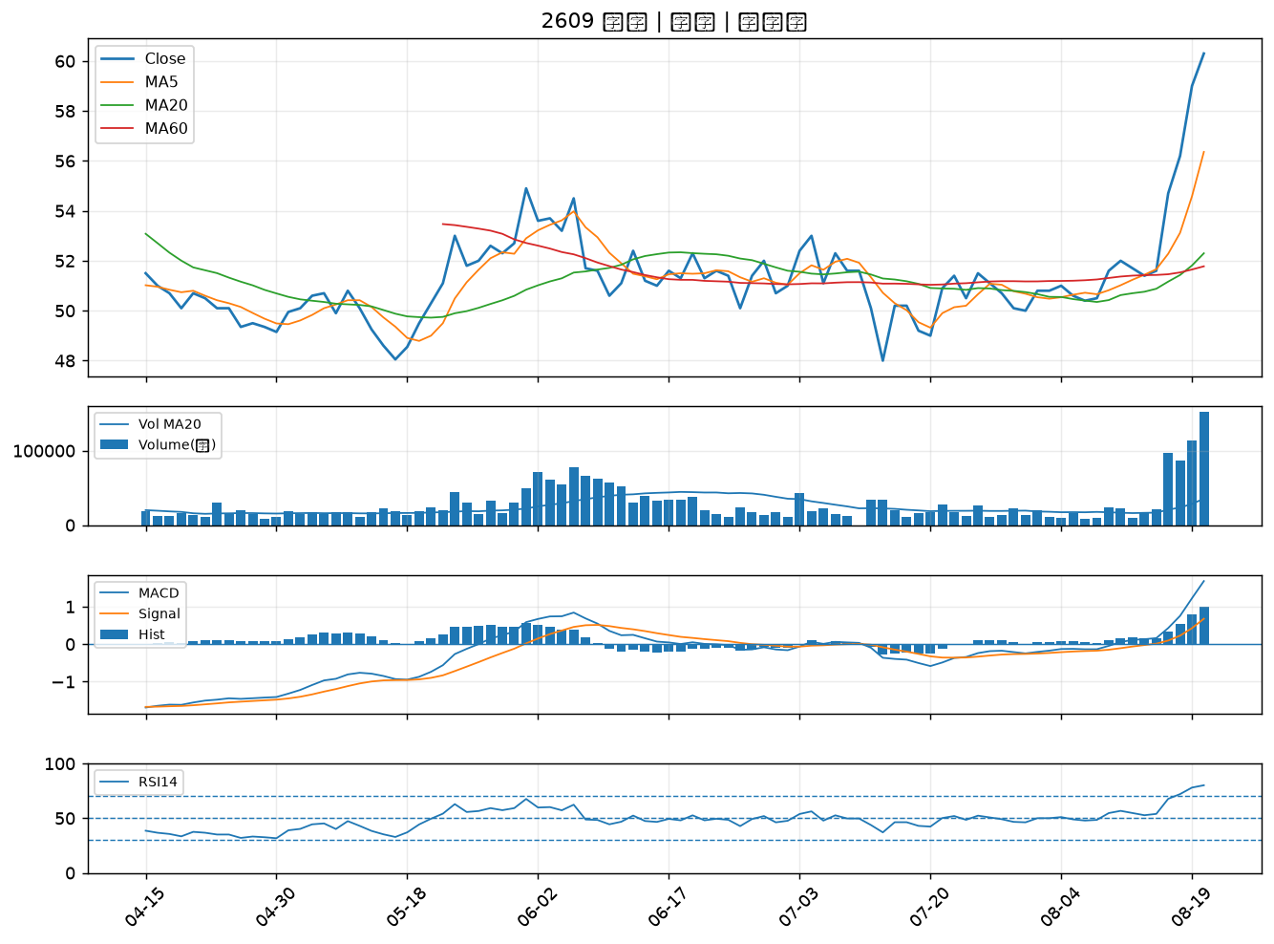

2486 一詮｜B級
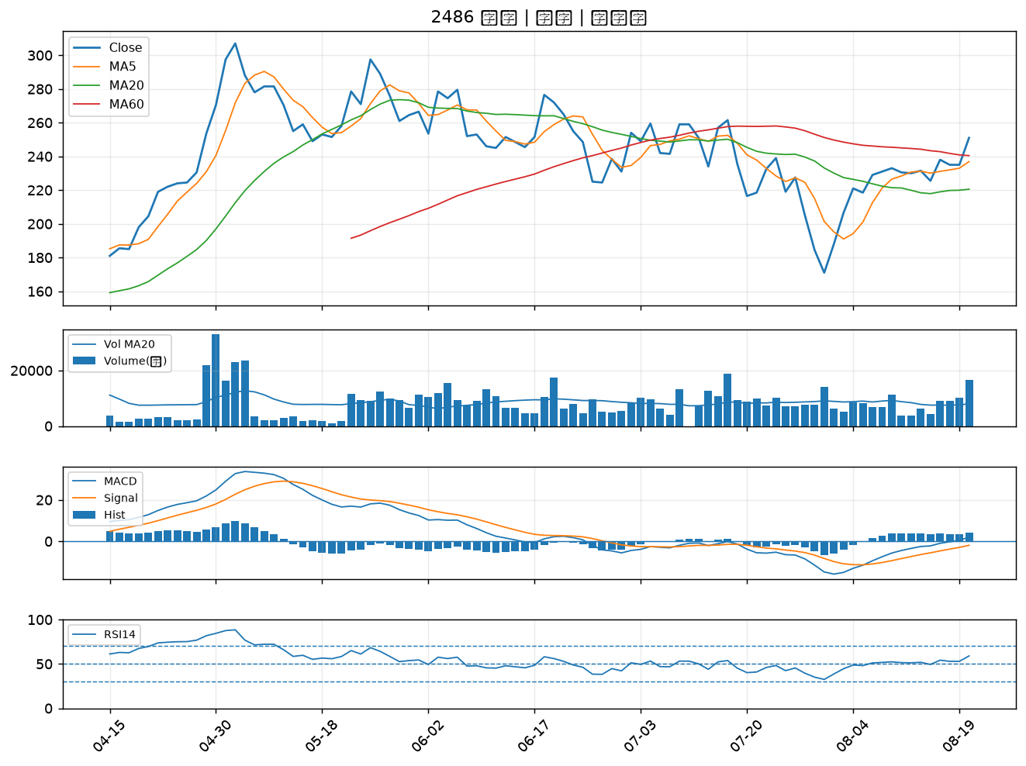

6125 廣運｜B級
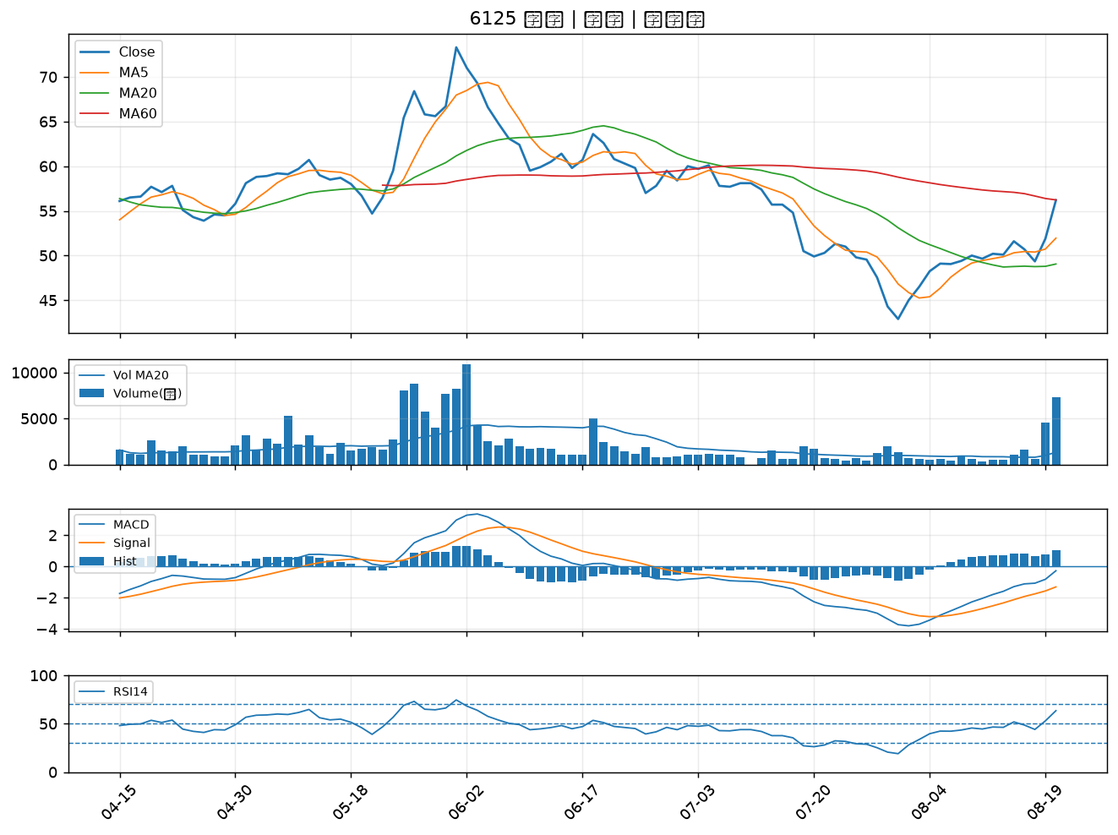

2611 志信｜B級
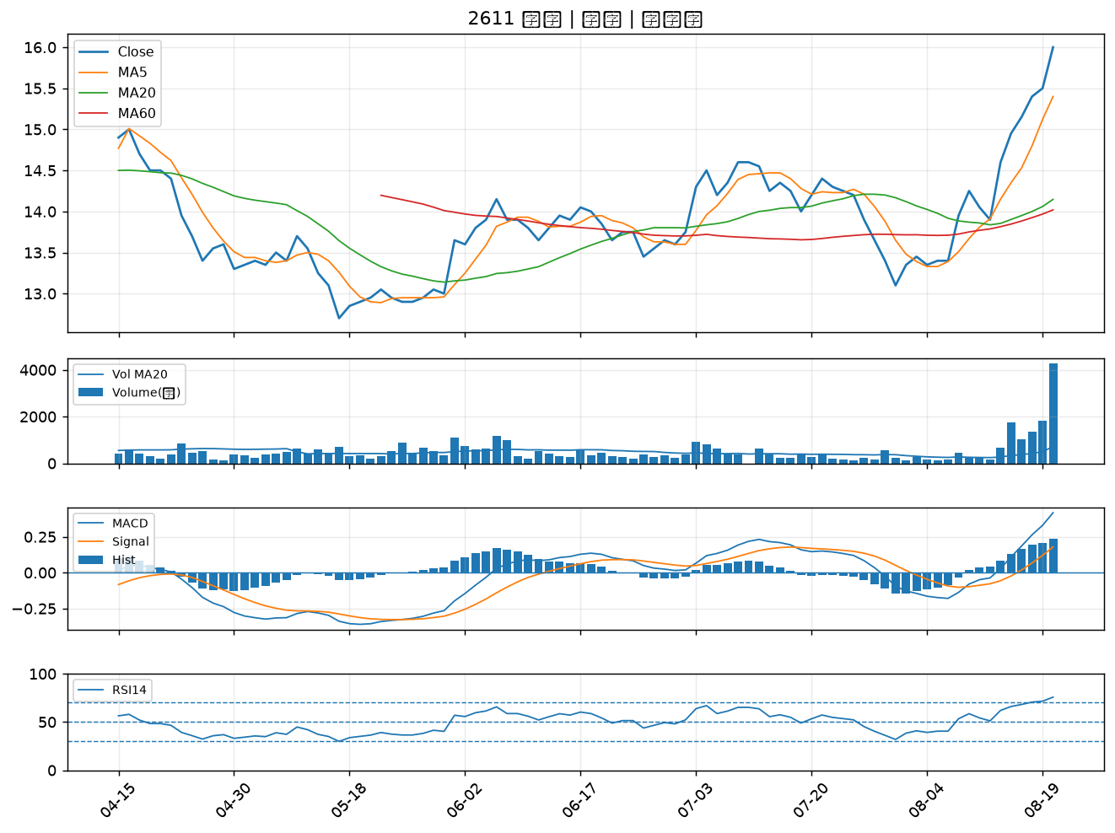

3167 大量｜B級
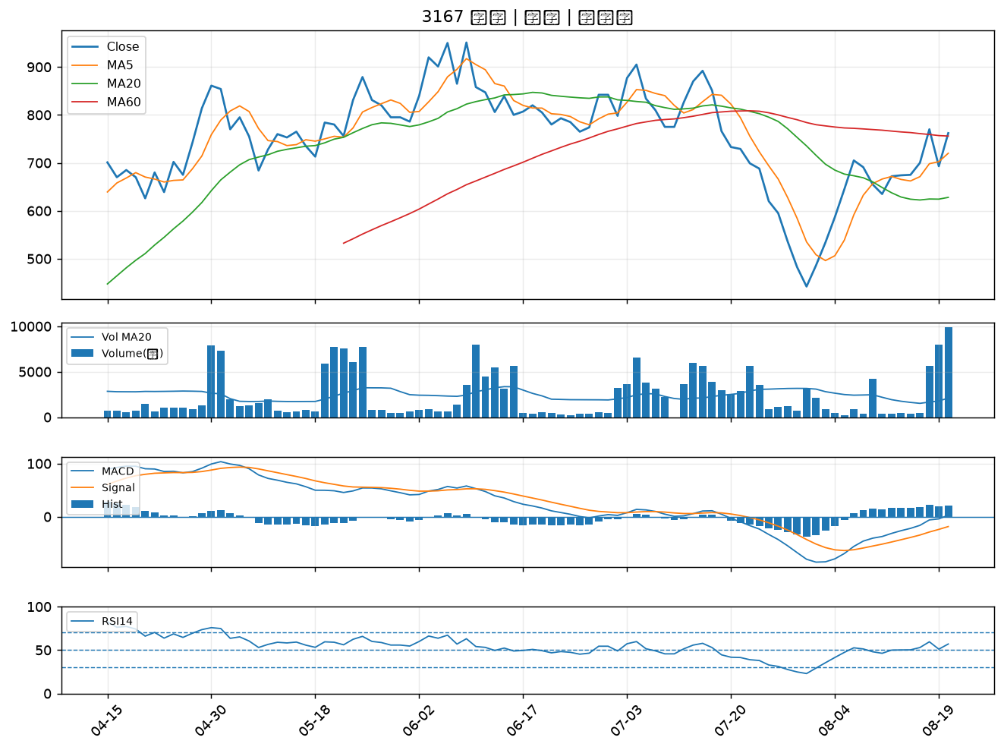

2428 興勤｜B級
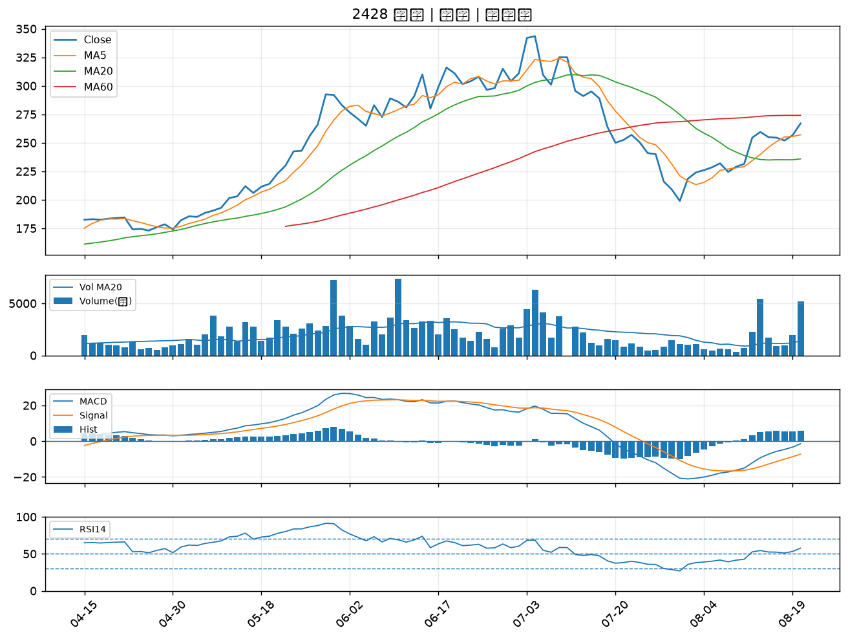

5009 榮剛｜B級
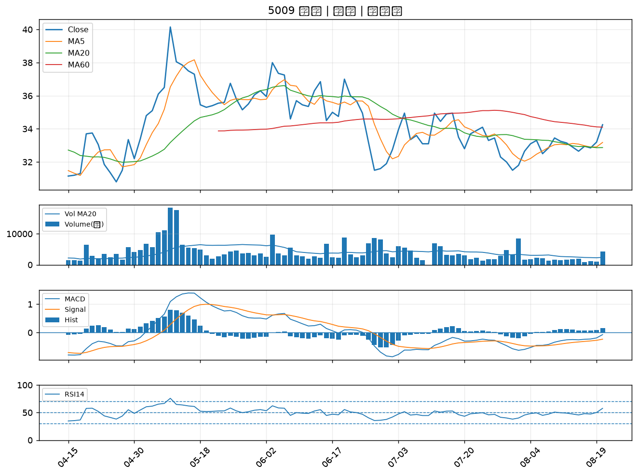

8103 瀚荃｜B級
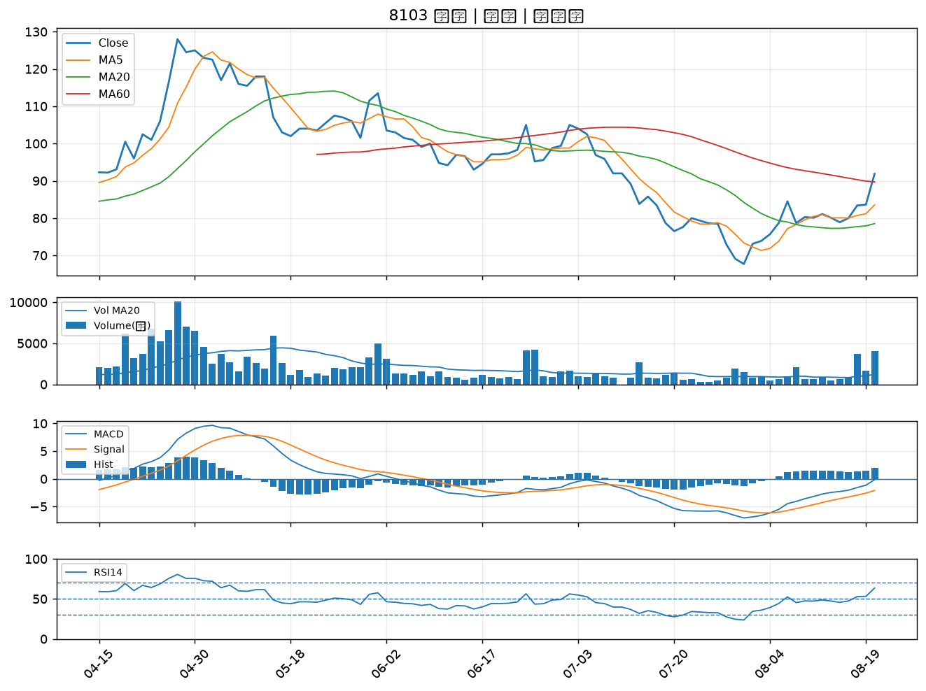

2201 裕隆｜B級
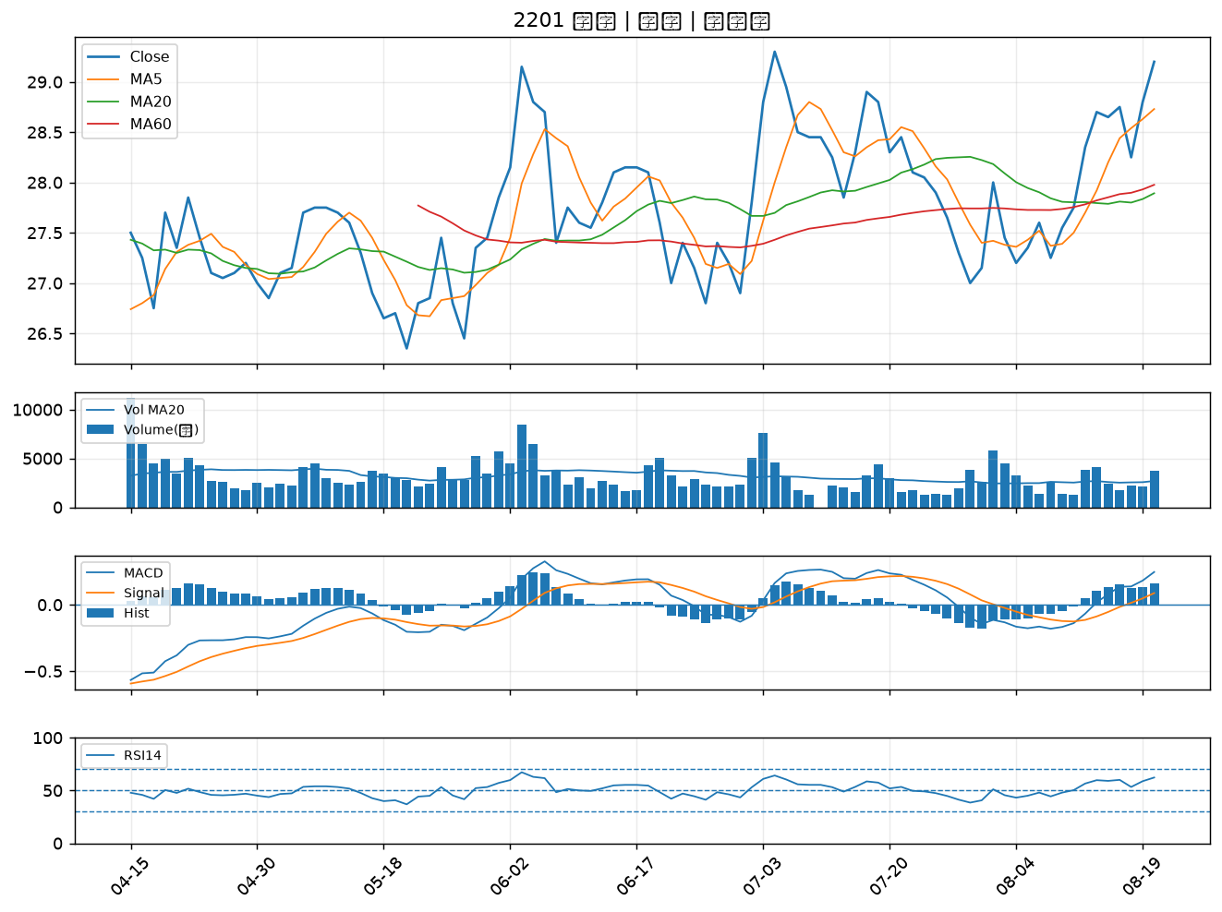

4167 松瑞藥｜B級
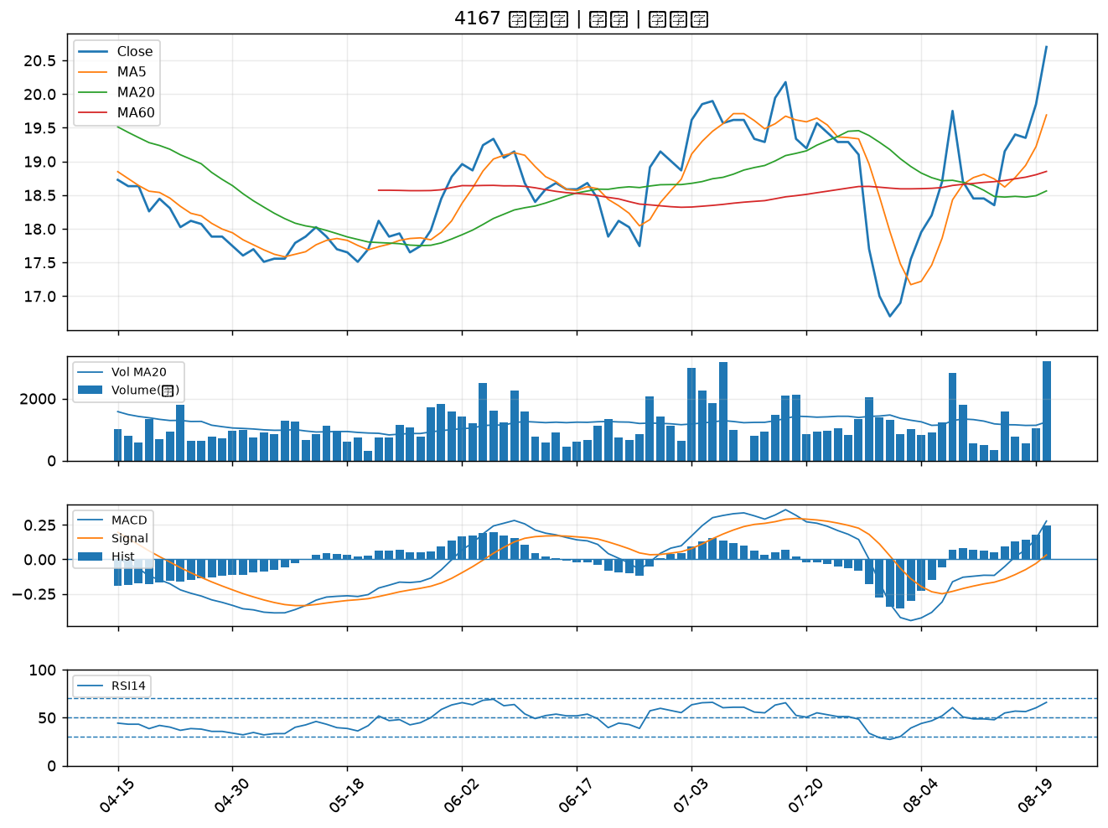

2603 長榮｜B級
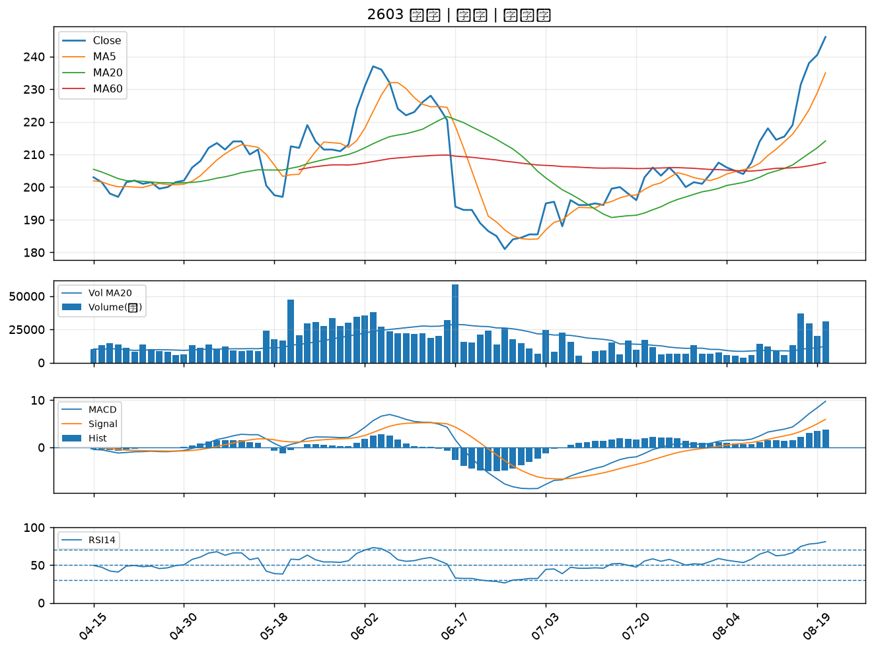

1216 統一｜B級
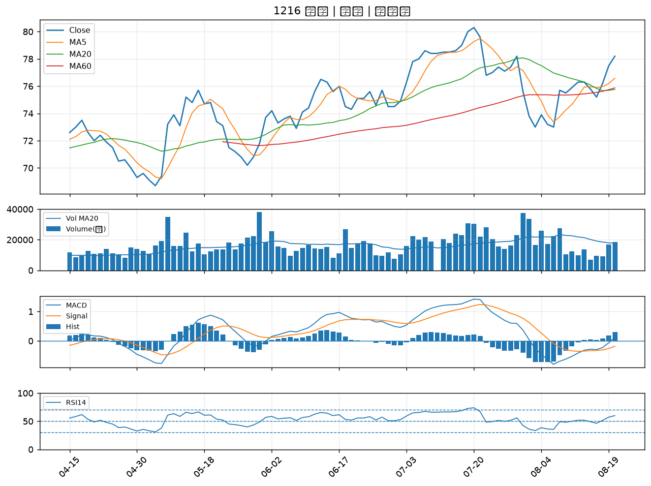

3441 聯一光｜B級
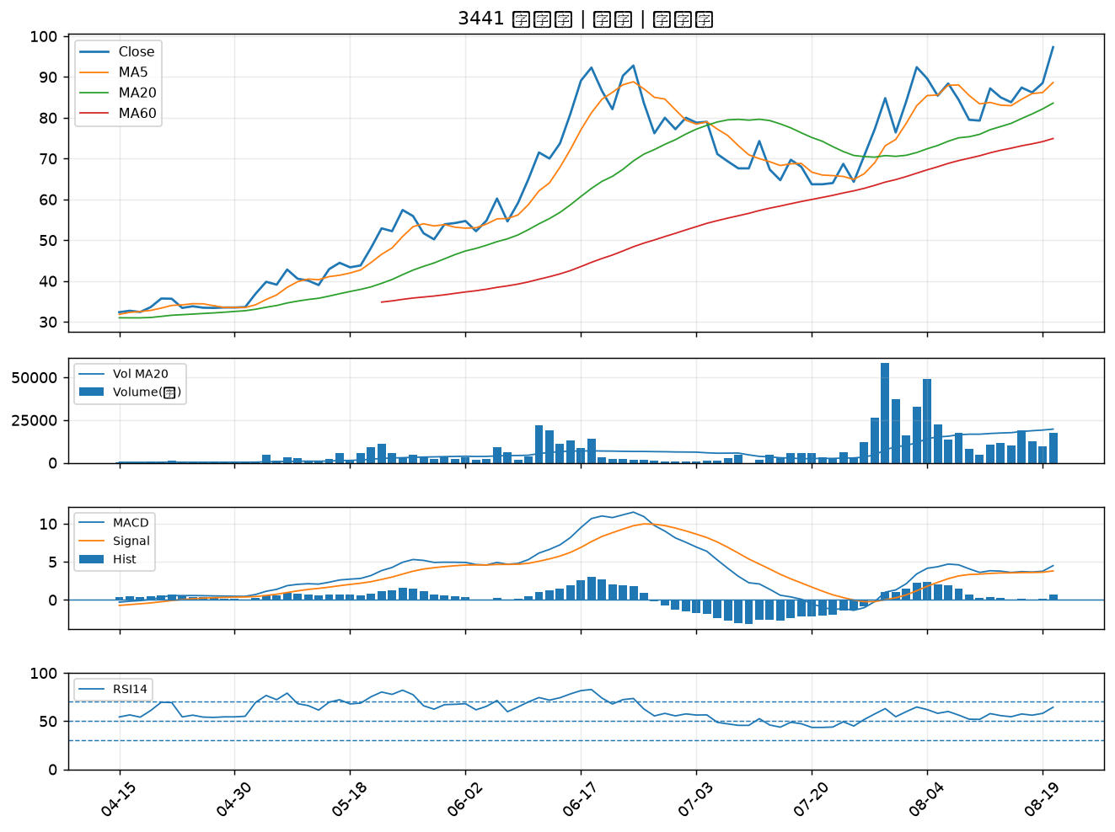

1904 正隆｜B級
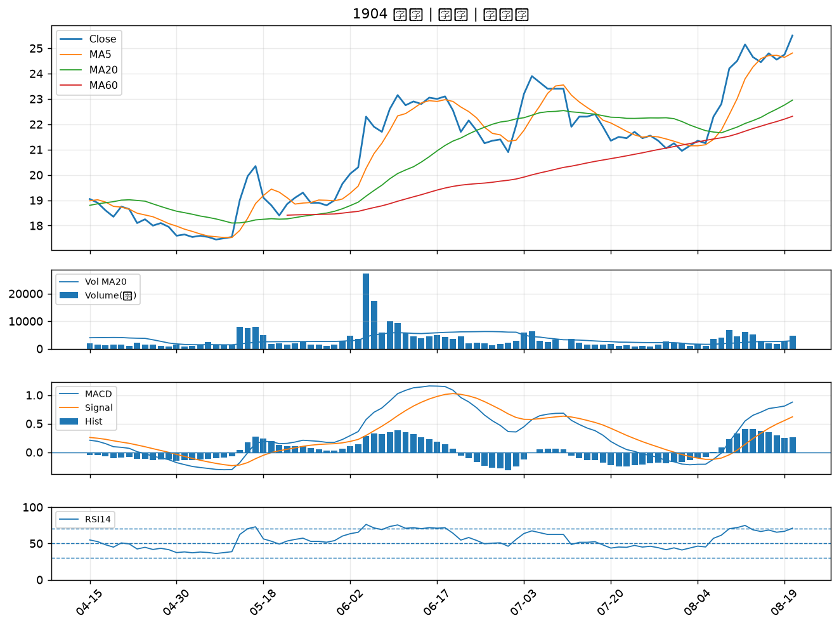

2913 農林｜B級
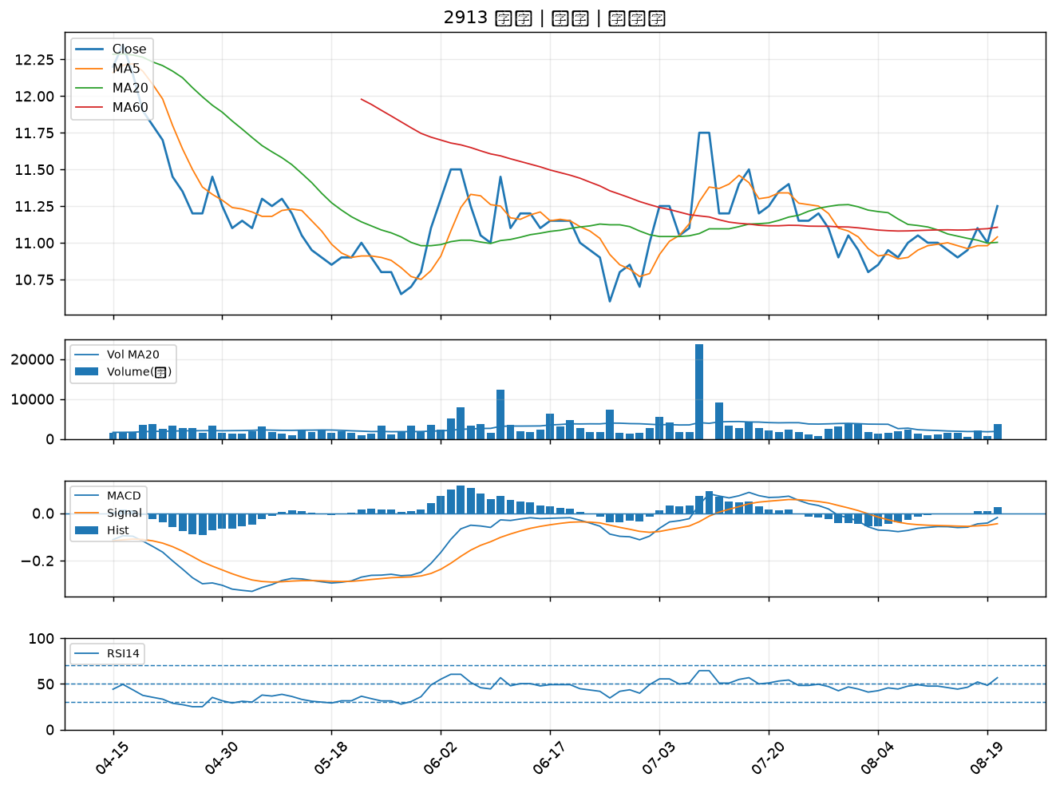

5607 遠雄港｜B級
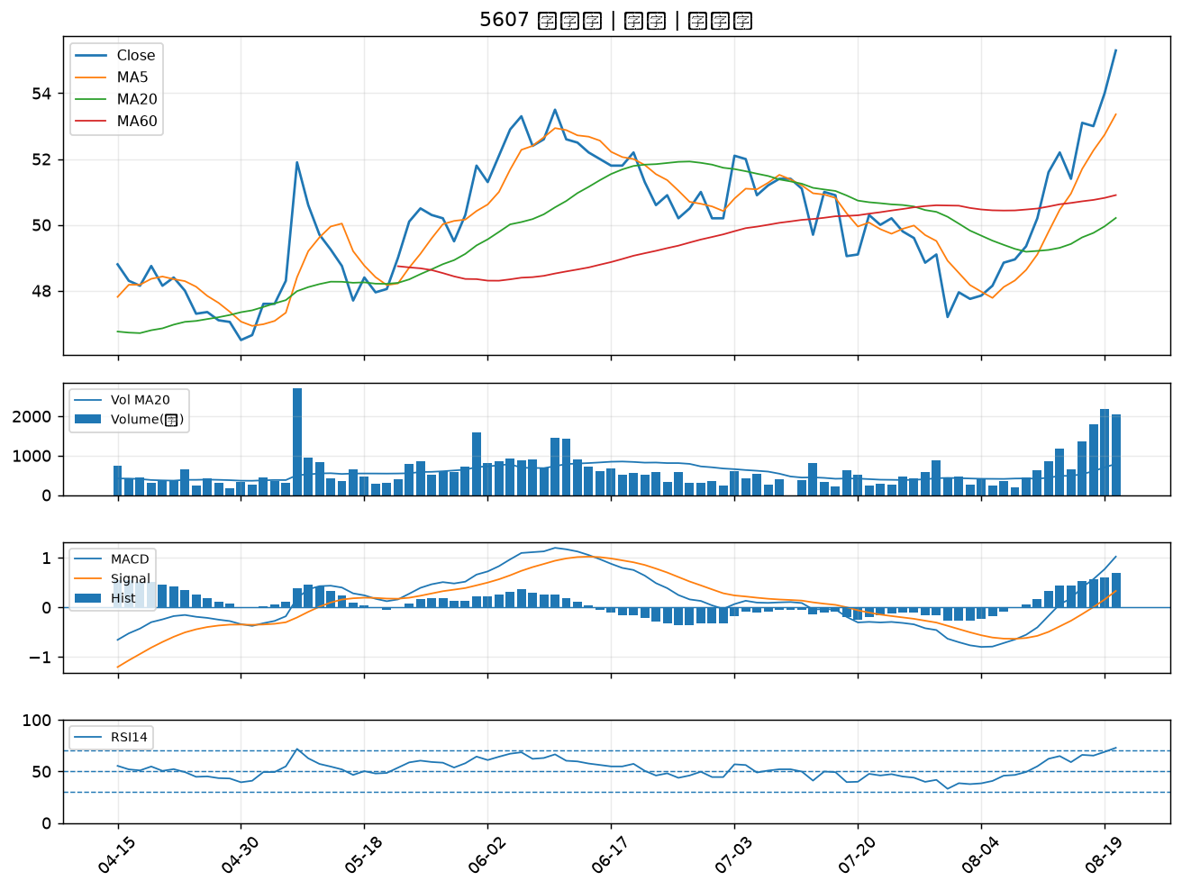

5608 四維航｜B級
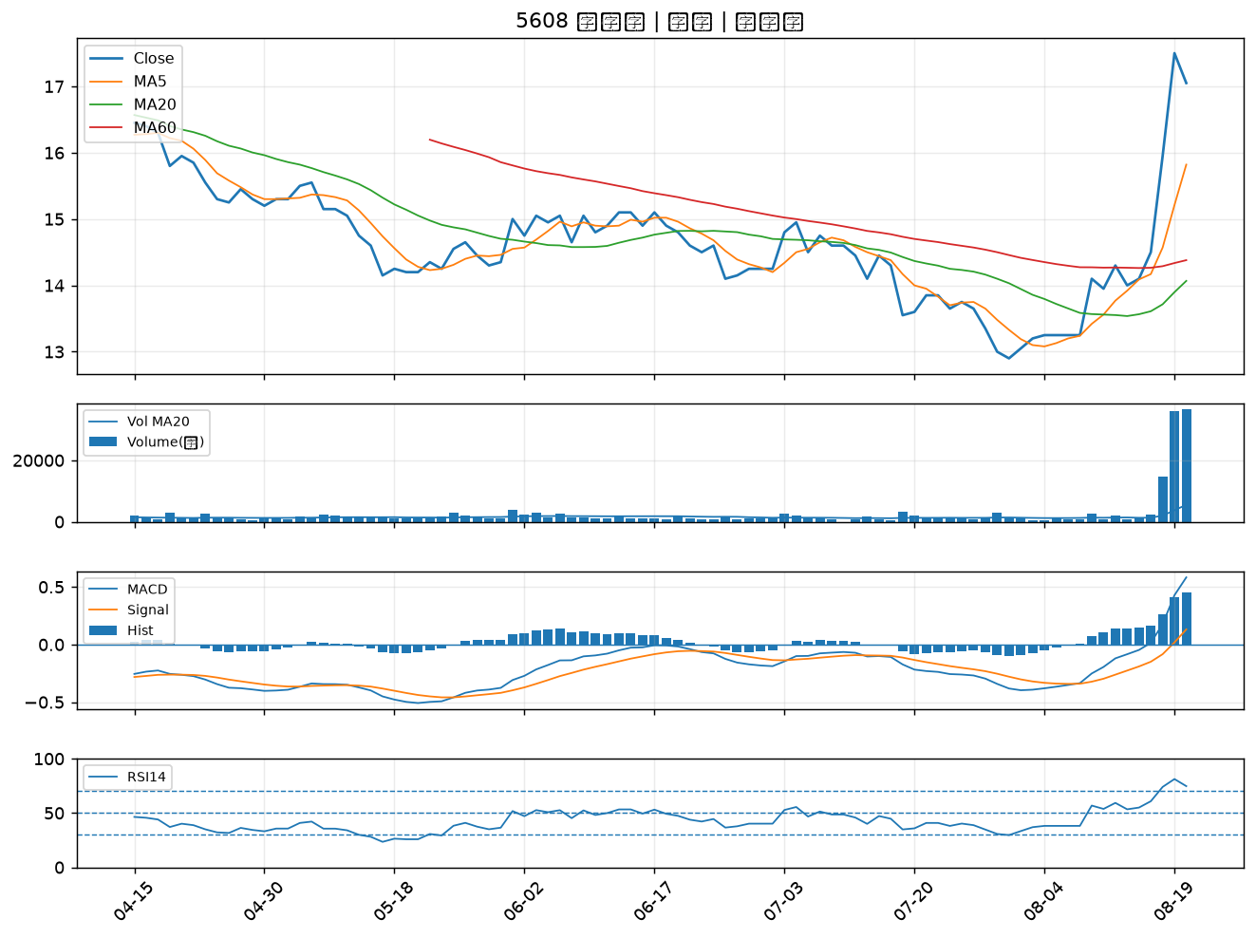

2617 台航｜B級
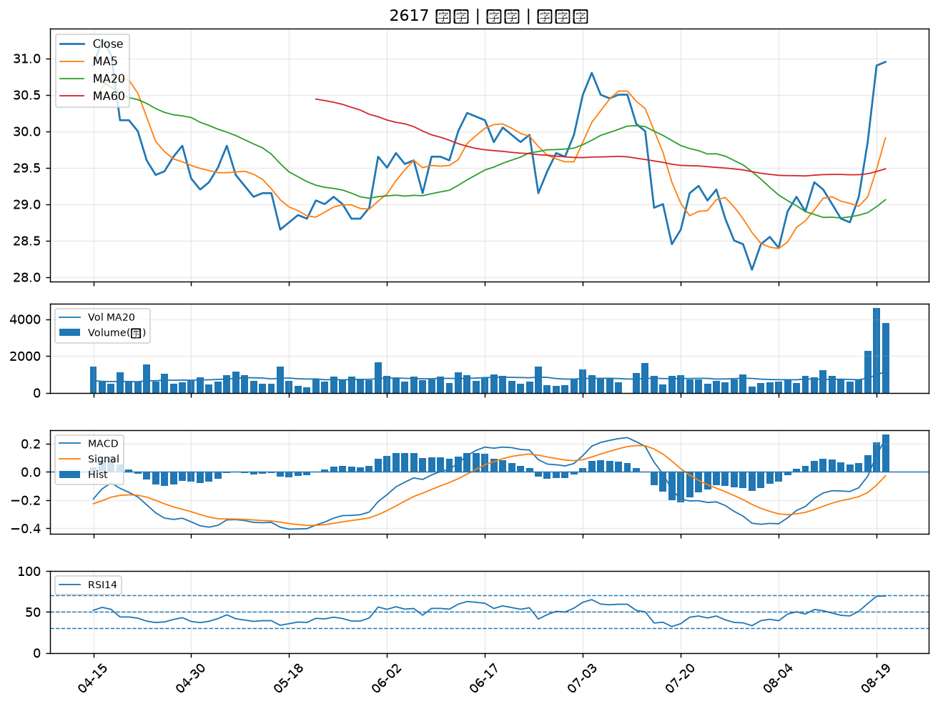

1802 台玻｜B級
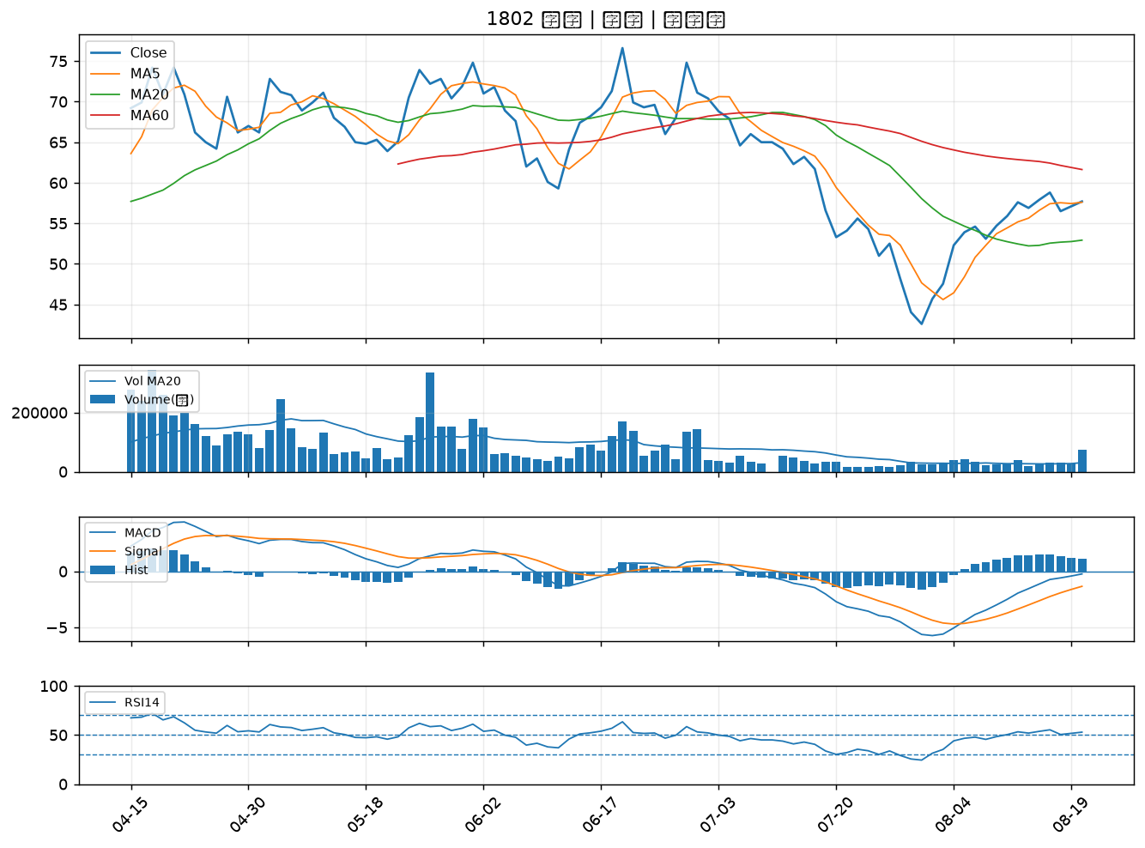

6173 信昌電｜B級
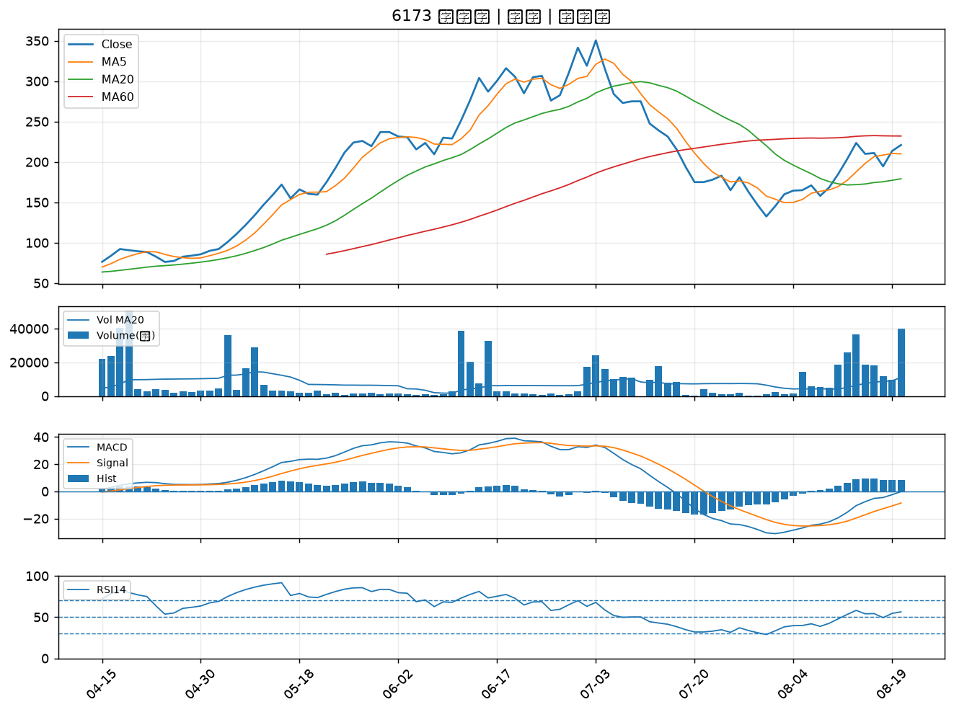

1504 東元｜B級

